申込フロー図
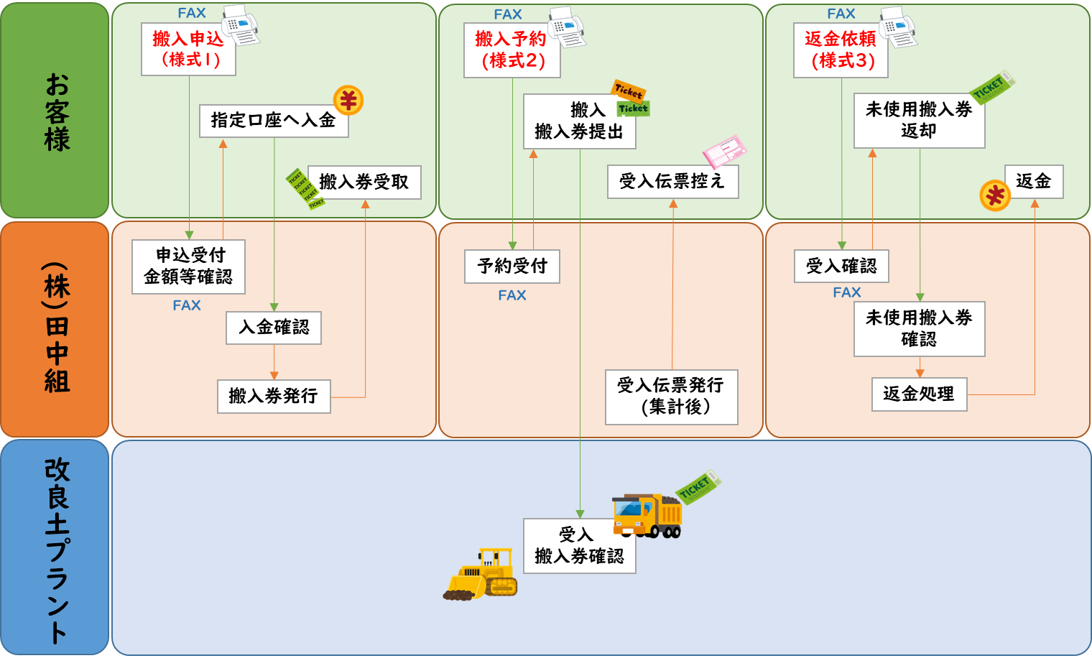
購入券
購入券
購入券
購入券
購入券
購入券
搬出
搬出
購入
購入申込
（様式４)
搬出予約
（様式４)
返金依頼
（様式６)

購入

搬出

